2x2
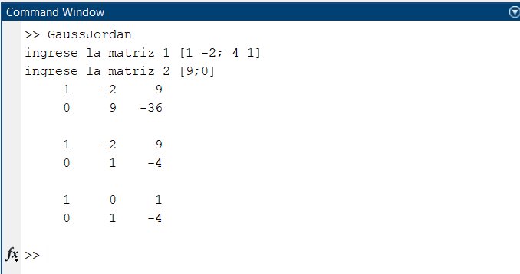
 | X | Y | B
F1 | 1 | -2 | 9
F2 | 4 | 1 | 0

Iteracion 1
 | X | Y | B
F1 | -4 | 8 | -36
F2 | 4 | 1 | 0
F4 | 0 | 9 | -36

Iteracion 2
 | X | Y | B
F1 | 1 | -2 | 9
F2 | 0 | 9 | -36
F4 | 0 | 1 | -4

Iteracion 3
 | X | Y | B
F1 | 1 | -2 | 9
F2 | 0 | 2 | -8
F3 | 1 | 0 | 1

Resultado
 | X | Y | B
F3 | 1 | 0 | 1
F4 | 0 | 1 | -4

X = | 1
Y = | -4

3x3
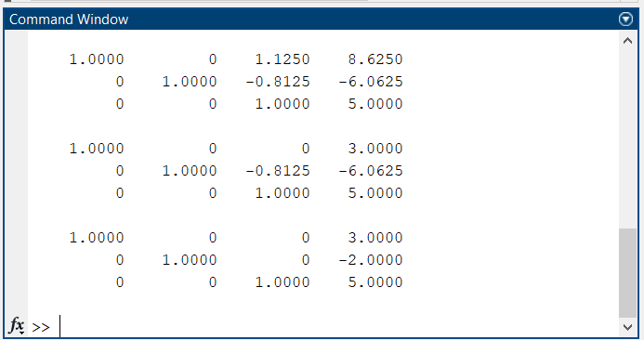
 | X | Y | Z | B
F1 | 3 | -2 | 5 | 38
F2 | 2 | 4 | -1 | -7
F3 | -7 | -3 | 4 | 5

Iteracion 1
 | X | Y | Z | B
F1 | 6 | -4 | 10 | 76
F2 | -6 | -12 | 3 | 21
F5 | 0 | -16 | 13 | 97

Iteracion 2
 | X | Y | Z | B
F1 | 21 | -14 | 35 | 266
F2 | -21 | -9 | 12 | 15
F6 | 0 | -23 | 47 | 281

Iteracion 3
 | X | Y | Z | B
F1 | 0 | -368 | 299 | 2231
F2 | 0 | 368 | -752 | -4496
F6 | 0 | 0 | 1 | 5

Iteracion 4
 | X | Y | Z | B
F1 | 0 | 16 | -13 | -97
F2 | 0 | 0 | 13 | 65
F5 | 0 | 1 | 0 | -2

Iteracion 5
 | X | Y | Z | B
F1 | -3 | 2 | -5 | -38
F2 | 0 | 0 | 5 | 25
F4 | -3 | 2 | 0 | -13

Iteracion 6
 | X | Y | Z | B
F1 | 3 | -2 | 0 | 13
F2 | 0 | 2 | 0 | -4
F4 | 1 | 0 | 0 | 3

Resultado
 | X | Y | Z | B
F4 | 1 | 0 | 0 | 3
F5 | 0 | 1 | 0 | -2
F6 | 0 | 0 | 1 | 5

X = | 3
Y = | -2
Z = | 5

4x4
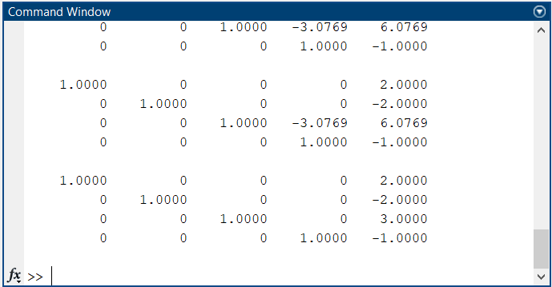
 | W | X | Y | Z | B
F1 | 1 | -2 | 2 | -3 | 15
F2 | 3 | 4 | -1 | 1 | -6
F3 | 2 | -3 | 2 | -1 | 17
F4 | 1 | 1 | -3 | -2 | -7

Iteracion 1
 | W | X | Y | Z | B
F1 | 1 | -2 | 2 | -3 | 15
F2 | 0 | 10 | -7 | 10 | -51
F3 | 0 | 1 | -2 | 5 | -13
F4 | 0 | 3 | -5 | 1 | -22

Iteracion 2
 | W | X | Y | Z | B
F1 | 1 | -2 | 2 | -3 | 15
F2 | 0 | 10 | -7 | 10 | -51
F3 | 0 | 0 | 13 | -40 | 79
F4 | 0 | 0 | 1 | -14 | 17

Iteracion 3
 | W | X | Y | Z | B
F1 | 1 | -2 | 2 | -3 | 15
F2 | 0 | 10 | -7 | 10 | -51
F3 | 0 | 0 | 13 | -40 | 79
F4 | 0 | 0 | 0 | 1 | -1

Iteracion 4
 | W | X | Y | Z | B
F1 | 1 | -2 | 2 | 0 | 12
F2 | 0 | 10 | -7 | 0 | -41
F3 | 0 | 0 | 1 | 0 | 3
F4 | 0 | 0 | 0 | 1 | -1

Iteracion 5
 | W | X | Y | Z | B
F1 | 1 | -2 | 0 | 0 | 6
F2 | 0 | 1 | 0 | 0 | -2
F3 | 0 | 0 | 1 | 0 | 3
F4 | 0 | 0 | 0 | 1 | -1

Resultado
 | W | X | Y | Z | B
F1 | 1 | 0 | 0 | 0 | 2
F2 | 0 | 1 | 0 | 0 | -2
F3 | 0 | 0 | 1 | 0 | 3
F4 | 0 | 0 | 0 | 1 | -1

W = | 2
X = | -2
Y = | 3
Z = | -1

